Лист1
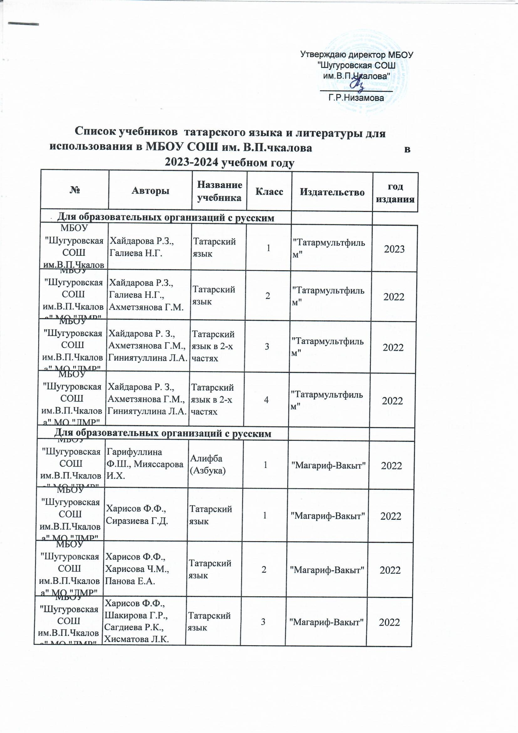
 |  |  |  | Утверждаю директор МБОУ "Шугуровская СОШ им.В.П.Чкалова" _______________ Г.Р.Низамова
Список учебников татарского языка и литературы для использования в МБОУ СОШ им. В.П.чкалова в 2023-2024 учебном году
№ | Авторы | Название учебника | Класс | Издательство | год издания
Для образовательных организаций с русским языком обучения Для русскоязычных учащихся
МБОУ "Шугуровская СОШ им.В.П.Чкалова" МО "ЛМР" РТ | Хайдарова Р.З., Галиева Н.Г. | Татарский язык | 1 | "Татармультфильм" | 2023
МБОУ "Шугуровская СОШ им.В.П.Чкалова" МО "ЛМР" РТ | Хайдарова Р.З., Галиева Н.Г., Ахметзянова Г.М. | Татарский язык | 2 | "Татармультфильм" | 2022
МБОУ "Шугуровская СОШ им.В.П.Чкалова" МО "ЛМР" РТ | Хайдарова Р. З., Ахметзянова Г.М., Гиниятуллина Л.А. | Татарский язык в 2-х частях | 3 | "Татармультфильм" | 2022
МБОУ "Шугуровская СОШ им.В.П.Чкалова" МО "ЛМР" РТ | Хайдарова Р. З., Ахметзянова Г.М., Гиниятуллина Л.А. | Татарский язык в 2-х частях | 4 | "Татармультфильм" | 2022
Для образовательных организаций с русским языком обучения Для учащихся татар
МБОУ "Шугуровская СОШ им.В.П.Чкалова" МО "ЛМР" РТ | Гарифуллина Ф.Ш., Мияссарова И.Х. | Алифба (Азбука) | 1 | "Магариф-Вакыт" | 2022
МБОУ "Шугуровская СОШ им.В.П.Чкалова" МО "ЛМР" РТ | Харисов Ф.Ф., Сиразиева Г.Д. | Татарский язык | 1 | "Магариф-Вакыт" | 2022
МБОУ "Шугуровская СОШ им.В.П.Чкалова" МО "ЛМР" РТ | Харисов Ф.Ф., Харисова Ч.М., Панова Е.А. | Татарский язык | 2 | "Магариф-Вакыт" | 2022
МБОУ "Шугуровская СОШ им.В.П.Чкалова" МО "ЛМР" РТ | Харисов Ф.Ф., Шакирова Г.Р., Сагдиева Р.К., Хисматова Л.К. | Татарский язык | 3 | "Магариф-Вакыт" | 2022
МБОУ "Шугуровская СОШ им.В.П.Чкалова" МО "ЛМР" РТ | Харисов Ф.Ф., Харисова Ч.М., Сагдиева Р.К., Гарипова В.А. | Татарский язык | 4 | "Магариф-Вакыт" | 2022
МБОУ "Шугуровская СОШ им.В.П.Чкалова" МО "ЛМР" РТ | Гарифуллина Ф.Ш., Мияссарова И.Х. | Литературное чтение | 1 | "Магариф-Вакыт" | 2023
МБОУ "Шугуровская СОШ им.В.П.Чкалова" МО "ЛМР" РТ | Гарифуллина Ф.Ш., Мияссарова И.Х. | Литературное чтение в 2 частях | 2 | "Магариф-Вакыт" | 2022
МБОУ "Шугуровская СОШ им.В.П.Чкалова" МО "ЛМР" РТ | Гарифуллина Ф.Ш., Мияссарова И.Х. | Литературное чтение в 2 частях | 3 | "Магариф-Вакыт" | 2022
МБОУ "Шугуровская СОШ им.В.П.Чкалова" МО "ЛМР" РТ | Гарифуллина Ф.Ш., Мияссарова И.Х. | Литературное чтение в 2 частях | 4 | "Магариф-Вакыт" | 2022
Для образовательных организаций с татарским языком обучения
МБОУ "Шугуровская СОШ им.В.П.Чкалова" МО "ЛМР" РТ | Харисова Ч.М., Максимов Н.В., Сайфутдинов Р.Р. | Татар теле. ФГОС | 5 | ТКИ | 2023
МБОУ "Шугуровская СОШ им.В.П.Чкалова" МО "ЛМР" РТ | Юсупов Ф.Ю., Харисова Ч.М., Сайфетдинов Р.Р. | Татар теле. ФГОС | 6 | ТКИ | 2020
МБОУ "Шугуровская СОШ им.В.П.Чкалова" МО "ЛМР" РТ | Максимов Н.В., Набиуллина Г.А. / под ред. М.З. Закиева | Татар теле. ФГОС | 7 | ТКИ | 2020
МБОУ "Шугуровская СОШ им.В.П.Чкалова" МО "ЛМР" РТ | Закиев М.З. | Татар теле. ФГОС | 9 | ТКИ | 2020
МБОУ "Шугуровская СОШ им.В.П.Чкалова" МО "ЛМР" РТ | Ганиева Ф.А., Сабирова Л.Г. | Әдәбият. ФГОС | 5 | ТКИ | 2017
МБОУ "Шугуровская СОШ им.В.П.Чкалова" МО "ЛМР" РТ | Ганиева Ф.А., Гарифуллина М.Д. | Әдәбият. ФГОС | 6 | ТКИ | 2020
МБОУ "Шугуровская СОШ им.В.П.Чкалова" МО "ЛМР" РТ | Абдуллина Д.М., Хисматова Л.К., Завгарова Ф.Х. | Әдәбият. ФГОС в 2 частях | 7 | ТКИ | 2020
МБОУ "Шугуровская СОШ им.В.П.Чкалова" МО "ЛМР" РТ | Закирзянов А.М., Фахрутдинова Г.М. | Әдәбият | 9 | ТКИ | 2020
Для образовательных организаций с русским языком обучения Для русскоязычных учащихся
МБОУ "Шугуровская СОШ им.В.П.Чкалова" МО "ЛМР" РТ | Хайдарова Р. З., Ахметзянова Г.М. | Татар теле. ФГОС | 5 | "Татармультфильм" | 2020
МБОУ "Шугуровская СОШ им.В.П.Чкалова" МО "ЛМР" РТ | Хайдарова Р. З., Назипова З.Р. | Татар теле. ФГОС | 6 | "Татармультфильм" | 2020
МБОУ "Шугуровская СОШ им.В.П.Чкалова" МО "ЛМР" РТ | Хайдарова Р. З., Малафеева Р.Л. | Татар теле. ФГОС | 7 | "Татармультфильм" | 2020
МБОУ "Шугуровская СОШ им.В.П.Чкалова" МО "ЛМР" РТ | Хайдарова Р. З., Малафеева Р.Л. | Татар теле. ФГОС | 8 | "Татармультфильм" | 2020
МБОУ "Шугуровская СОШ им.В.П.Чкалова" МО "ЛМР" РТ | Хайдарова Р. З. и др. | Татар теле. | 9 | "Татармультфильм" | 2020
МБОУ "Шугуровская СОШ им.В.П.Чкалова" МО "ЛМР" РТ | Сафиуллина Ф.С., Фатхуллова К.С. | Татар теле | 10 | Магариф | 2020
МБОУ "Шугуровская СОШ им.В.П.Чкалова" МО "ЛМР" РТ | Сафиуллина Ф.С., Фатхуллова К.С. | Татар теле | 11 | Магариф | 2020
Для учащихся татар
МБОУ "Шугуровская СОШ им.В.П.Чкалова" МО "ЛМР" РТ | Хасанова Ф.Ф., Сафиуллина Г.М., Гарифуллина М.Я. | Әдәбият.ФГОС | 5 | "Магариф-Вакыт" | 2022
МБОУ "Шугуровская СОШ им.В.П.Чкалова" МО "ЛМР" РТ | Хасанова Ф.Ф., Сафиуллина Г.М., Гарифуллина М.Я. | Әдәбият.ФГОС | 6 | "Магариф-Вакыт" | 2022
МБОУ "Шугуровская СОШ им.В.П.Чкалова" МО "ЛМР" РТ | Хасанова Ф.Ф., Сафиуллина Г.М., Гарифуллина М.Я., Сафиуллина А.Н. | Әдәбият.ФГОС | 7 | "Магариф-Вакыт" | 2022
МБОУ "Шугуровская СОШ им.В.П.Чкалова" МО "ЛМР" РТ | Хасанова Ф.Ф., Сафиуллина Г.М., Гарифуллина М.Я., Сафиуллина А.Н. | Әдәбият.ФГОС | 8 | "Магариф-Вакыт" | 2022
МБОУ "Шугуровская СОШ им.В.П.Чкалова" МО "ЛМР" РТ | Хасанова Ф.Ф., Сафиуллина Г.М., Гарифуллина М.Я., | Әдәбият.ФГОС | 9 | "Магариф-Вакыт" | 2022
МБОУ "Шугуровская СОШ им.В.П.Чкалова" МО "ЛМР" РТ | Абдуллина Р.С., Шайхиева Г.М. | Татар теле | 10 | ТКИ | 2021
МБОУ "Шугуровская СОШ им.В.П.Чкалова" МО "ЛМР" РТ | Сафиуллина Ф.С., Ибрагимов С.М. | Татар теле | 11 | ТКИ | 2021
МБОУ "Шугуровская СОШ им.В.П.Чкалова" МО "ЛМР" РТ | Миннегулов Х.Ю., Гимадиева Н.С. | Әдәбият | 10 | ТКИ | 2020
МБОУ "Шугуровская СОШ им.В.П.Чкалова" МО "ЛМР" РТ | Мусин Ф.М., Хабибуллина З.Н. | Әдәбият | 11 | ТКИ | 2020

Директор школы | Г.Р.Низамова
Зам директора по УВР Э.И. Гарифуллина
библиотекарь: Г.В.Шайдуллина

